画面一覧
画面一覧
共通情報 | システム名 |  |  |  |  |  | 作成者 | ○○ ○○
 | 工程名 |  |  |  |  |  | 作成日付 | 20xx/xx/xx
 | ドキュメント名 |  |  |  |  |  | バージョン | v1.0
書誌情報 | 書誌名称 |  |  |  |  |  | 更新者
 | 概要 |  |  |  |  |  | 更新日付

 |  |  | 階層
画面ID | 画面名 | 分類 | 階層1 | 階層2 | 階層3 | 概要 | 機能ID | 備考

【概要】
画面の説明文
【画面ID】
画面の識別番号
画面遷移図や
画面レイアウトと
対応させる
画面が果たす機能構成がわかるように、階層化する
【分類】
次の例より適切なものを選ぶ
複数の組み合わせもOK
・トップ画面
・入力フォーム
・情報表示
【階層】
画面の階層
画面IDの階層の深さと対応させる

画面遷移図
画面遷移図
共通情報 | システム名 | 作成者 | ○○ ○○
 | 工程名 | 作成日付 | 20xx/xx/xx
 | ドキュメント名 | バージョン | v1.0
書誌情報 | 書誌名称 | 更新者
 | 概要 | 更新日付

【G1-1-1】
ホーム画面 （ログイン前）
【G1-2-2】
新規登録画面
【G2-1-1】
ホーム画面 （ログイン後）

【Gxx】
画面名

【G1-2-1】
ログイン画面

【G2-1-1】
ホーム画面 （ログイン後）
【G2-1-2】
ホーム画面 （タグ表示）

[ログイン]

【G2-2-1】
ホーム画面 スレッド追加ボタン表示
【G2-2-2】
スレッド新規作成画面
【G2-1-1】
ホーム画面

【G2-3-1】
検索結果画面

【G2-4-1】
スレッド詳細画面

【G2-5-1】
他ユーザプロフィール 画面

【G2-6-1】
スレッドオプション表示 画面
【G2-6-2】
スレッド変更 画面
【G2-6-3】
スレッド削除確認 画面

【G2-7-1】
プロフィール 画面

(G5-1-1)フレンド画面
画面レイアウト定義
共通情報 |  | システム名 | syuboard |  |  |  |  |  |  |  |  |  |  |  |  | 作成者 | 高橋幸暉
 |  | 工程名 | システム設計 |  |  |  |  |  |  |  |  |  |  |  |  | 作成日付 | 2021-10-21
①
 |  | ドキュメント名 | syuboardの画面設計 |  |  |  |  |  |  |  |  |  |  |  |  | バージョン | v1.0
書誌情報 |  | 書誌名 | フレンド表示画面 |  |  |  |  |  |  |  |  |  |  |  |  | 更新者
 |  | 画面ID | G5-1-1 |  | 画面の名称 |  | フレンド表示画面 |  |  |  |  |  |  |  |  | 更新日付
 |  | 概要 | 追加したフレンドを閲覧・選択する画面
レイアウト図 |  |  |  |  |  |  |  |  |  |  |  | 操作手順
①
②
③
④
⑤

⑥
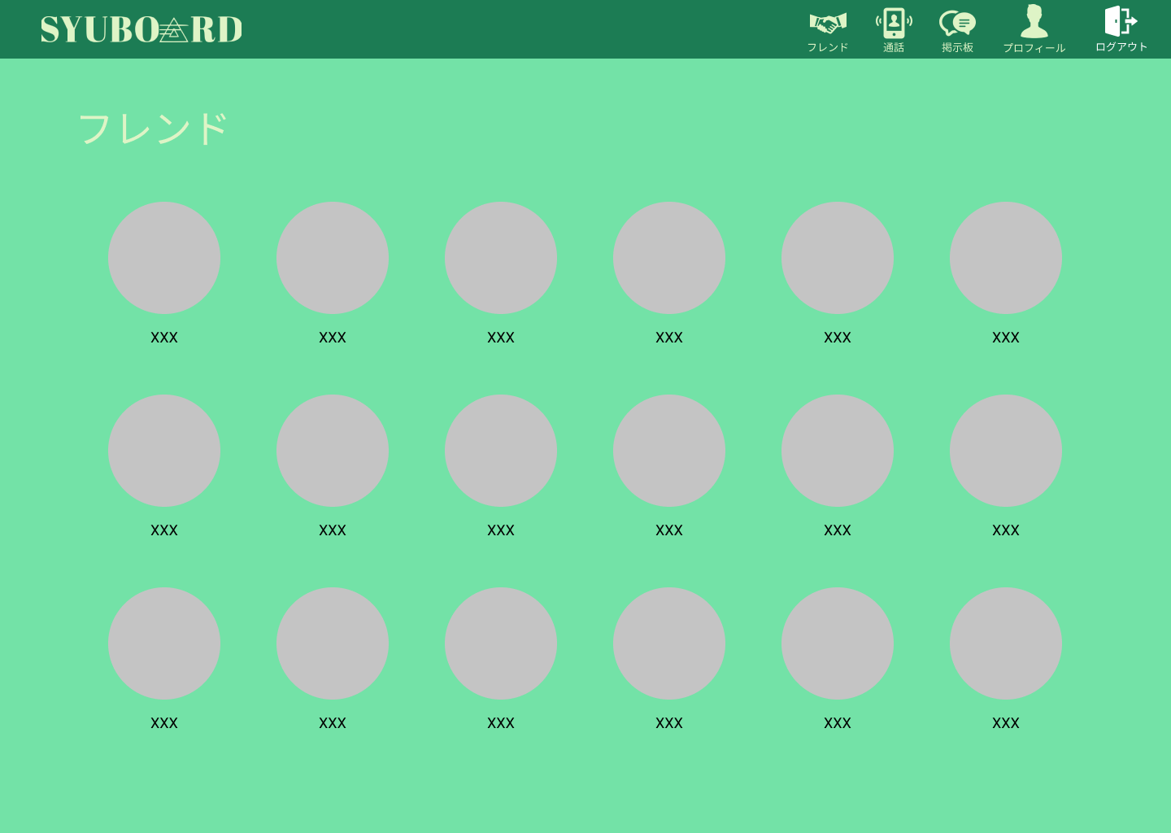
 |  |  |  |  |  |  |  |  |  |  |  |  |  | 1 | フレンドのアイコンをクリックして、
 |  |  |  |  |  |  |  |  |  |  |  |  |  |  | 個人チャット画面に遷移する

使用する部品
識別ID | ラベル |  | 入力／表示 | 部品の種類 |  | 表示桁数 | 入力桁数 | データ型 | 文字種 | 初期表示 | 設定元 |  | 設定先 |  | 説明
① | フレンド |  | - | アイコン（リンク） |  | - | - | - | - | - | - |  | - |  | フレンド表示画面に遷移する
② | 通話 |  | - | アイコン（リンク） |  | - | - | - | - | - | - |  | - |  | 通話画面に遷移する
③ | 掲示板 |  | - | アイコン（リンク） |  | - | - | - | - | - | - |  | - |  | 掲示板画面に遷移する
④ | プロフィール |  | - | アイコン（リンク） |  | - | - | - | - | - | - |  | - |  | プロフィール画面に遷移する
⑤ | ログアウト |  | - | アイコン（リンク） |  | - | - | - | - | - | - |  | - |  | ログアウト処理をする。
⑥ | フレンドアイコン |  | - | アイコン（リンク） |  | - | - | - | - | - | - |  | - |  | その人の個人チャット画面に遷移する

(G5-1-2)個人チャット画面
画面レイアウト定義
共通情報 |  | システム名 | syuboard |  |  |  |  |  |  |  |  |  |  |  |  | 作成者 | 高橋幸暉
 |  | 工程名 | システム設計 |  |  |  |  |  |  |  |  |  |  |  |  | 作成日付 | 2021-10-21
①
 |  | ドキュメント名 | syuboardの画面設計 |  |  |  |  |  |  |  |  |  |  |  |  | バージョン | v1.0
書誌情報 |  | 書誌名 | 個人チャット画面 |  |  |  |  |  |  |  |  |  |  |  |  | 更新者
 |  | 画面ID | Gx-x-2 |  | 画面の名称 |  | 個人チャット画面 |  |  |  |  |  |  |  |  | 更新日付
 |  | 概要 | 登録したフレンドとチャットをする画面
レイアウト図 |  |  |  |  |  |  |  |  |  |  |  | 操作手順
①
②
③
④
⑤

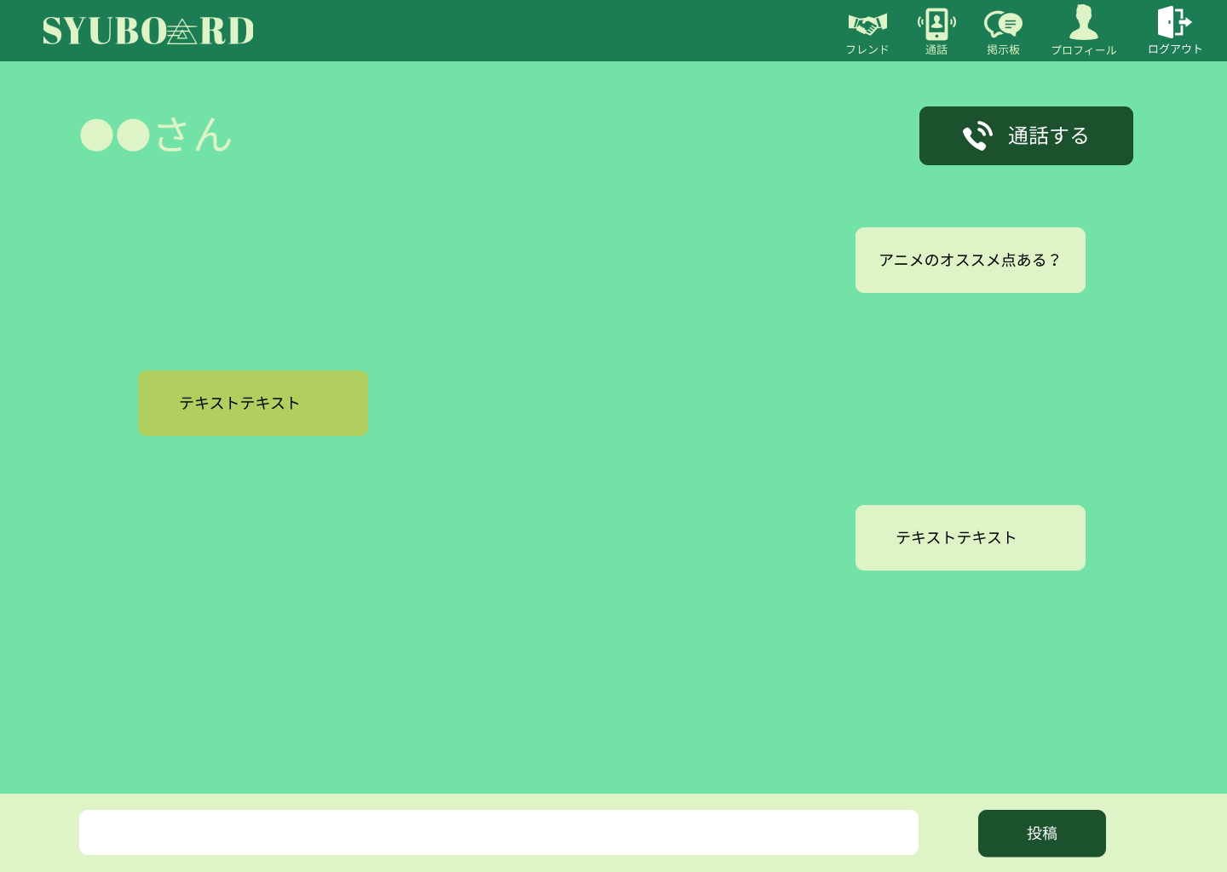
 |  |  |  |  |  |  |  |  |  |  |  |  |  | 1 | チャットを入力して、投稿ボタンを押して、
 |  |  |  |  |  |  |  |  |  |  |  |  |  |  | 投稿する

⑧
 |  |  |  |  |  |  |  |  |  |  |  |  |  | 2 | 通話ボタンを押して通話開始

⑥
⑦

使用する部品
識別ID | ラベル |  | 入力／表示 | 部品の種類 |  | 表示桁数 | 入力桁数 | データ型 | 文字種 | 初期表示 | 設定元 |  | 設定先 |  | 説明
① | フレンド |  | - | アイコン（リンク） |  | - | - | - | - | - | - |  | - |  | フレンド表示画面に遷移する
② | 通話 |  | - | アイコン（リンク） |  | - | - | - | - | - | - |  | - |  | 通話画面に遷移する
③ | 掲示板 |  | - | アイコン（リンク） |  | - | - | - | - | - | - |  | - |  | 掲示板画面に遷移する
④ | プロフィール |  | - | アイコン（リンク） |  | - | - | - | - | - | - |  | - |  | プロフィール画面に遷移する
⑤ | ログアウト |  | - | アイコン（リンク） |  | - | - | - | - | - | - |  | - |  | ログアウト処理をする。
⑥ | 投稿ボックス |  | 入力 | テキスト入力ボックス |  | - | 100桁 | 文字列型 | 半角/全角 | - | - |  | - |  | その人の個人チャット画面に遷移する
⑦ | 投稿ボタン |  | - | ボタン |  | - | - | - | - | - | - |  | - |  | 入力したチャットを投稿する
⑧ | 通話する |  | - | ボタン |  | - | - | - | - | - | - |  | - |  | 個人通話を開始する

(G5-1-3)個人通話画面
画面レイアウト定義
共通情報 |  | システム名 | syuboard |  |  |  |  |  |  |  |  |  |  |  |  | 作成者 | 高橋幸暉
 |  | 工程名 | システム設計 |  |  |  |  |  |  |  |  |  |  |  |  | 作成日付 | 2021-10-21
①
 |  | ドキュメント名 | syuboardの画面設計 |  |  |  |  |  |  |  |  |  |  |  |  | バージョン | v1.0
書誌情報 |  | 書誌名 | 個人通話画面 |  |  |  |  |  |  |  |  |  |  |  |  | 更新者
 |  | 画面ID | G5-1-3 |  | 画面の名称 |  | 個人通話画面 |  |  |  |  |  |  |  |  | 更新日付
 |  | 概要 | 追加したフレンドを閲覧・選択する画面
レイアウト図 |  |  |  |  |  |  |  |  |  |  |  | 操作手順
①
②
③

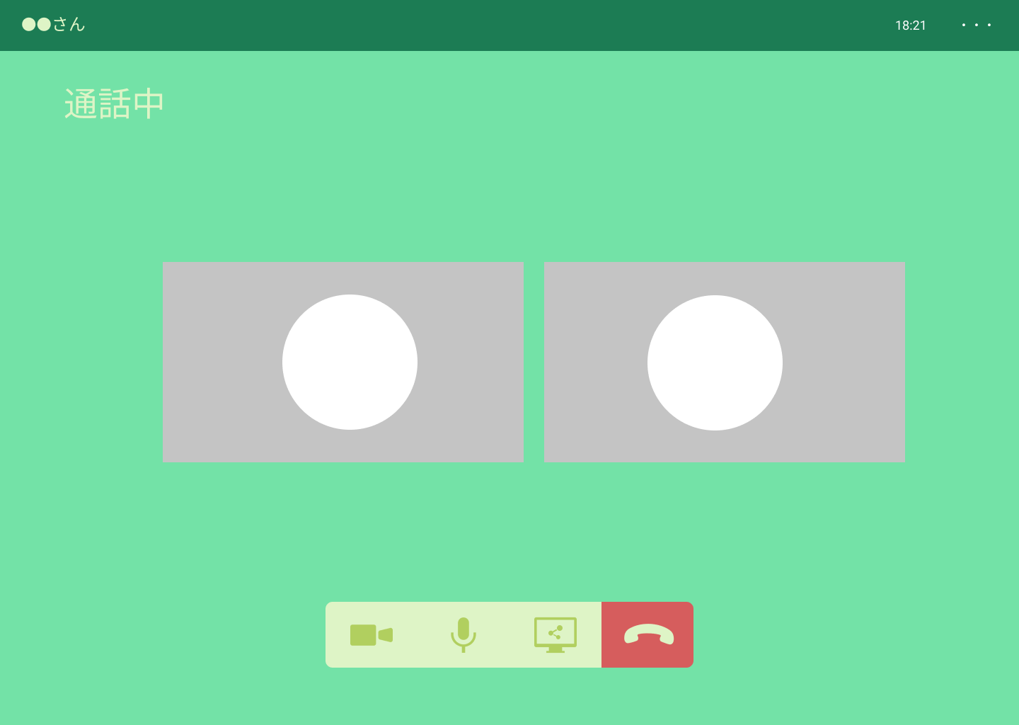
 |  |  |  |  |  |  |  |  |  |  |  |  |  | 1 | 通話できるまで待つ。
 |  |  |  |  |  |  |  |  |  |  |  |  |  |  | カメラ、マイク、画面共有それぞれを切り替える

 |  |  |  |  |  |  |  |  |  |  |  |  |  | 2 | 通話終了したいときは、通話終了する

④
⑤
⑥
⑦

使用する部品
識別ID | ラベル |  | 入力／表示 | 部品の種類 |  | 表示桁数 | 入力桁数 | データ型 | 文字種 | 初期表示 | 設定元 |  | 設定先 |  | 説明
① | フレンド名 |  | - | アイコン（リンク） |  | - | - | - | - | - | - |  | - |  | 現在通話しているフレンドの名前を表示
② | 時間 |  | - | アイコン（リンク） |  | - | - | - | - | - | - |  | - |  | 現在の時間を表示
③ | オプション |  | - | アイコン（リンク） |  | - | - | - | - | - | - |  | - |  | オプションを表示する
④ | カメラ |  | - | アイコン（リンク） |  | - | - | - | - | - | - |  | - |  | カメラのON/OFFを切り替える
⑤ | マイク |  | - | アイコン（リンク） |  | - | - | - | - | - | - |  | - |  | マイクのON/OFFを切り替える
⑥ | 画面共有 |  | - | アイコン（リンク） |  | - | - | - | - | - | - |  | - |  | 画面共有のON/OFFを切り替える
⑦ | 通話終了 |  | - | アイコン（リンク） |  | - | - | - | - | - | - |  | - |  | 通話を終了する

(G6-1-1)通話表示画面
画面レイアウト定義
共通情報 |  | システム名 | syuboard |  |  |  |  |  |  |  |  |  |  |  |  | 作成者 | 高橋幸暉
 |  | 工程名 | システム設計 |  |  |  |  |  |  |  |  |  |  |  |  | 作成日付 | 2021-10-21
①
 |  | ドキュメント名 | syuboardの画面設計 |  |  |  |  |  |  |  |  |  |  |  |  | バージョン | v1.0
書誌情報 |  | 書誌名 | 通話表示画面 |  |  |  |  |  |  |  |  |  |  |  |  | 更新者
 |  | 画面ID | G6-1-1 |  | 画面の名称 |  | 通話表示画面 |  |  |  |  |  |  |  |  | 更新日付
 |  | 概要 | 通話グループを表示する画面
①
③
④
⑤
レイアウト図 |  |  |  |  |  |  |  |  |  |  |  | 操作手順
②

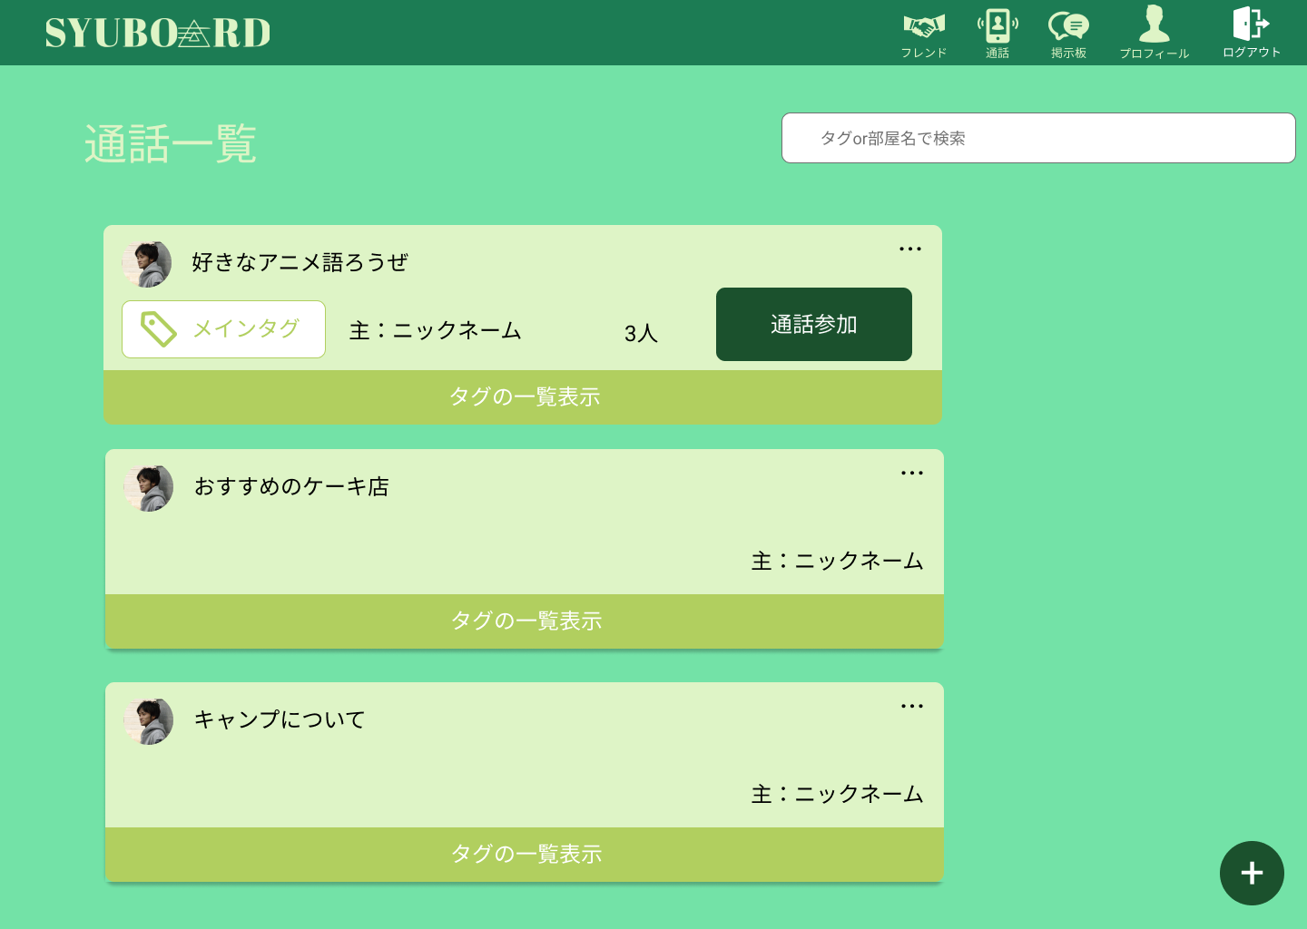
 |  |  |  |  |  |  |  |  |  |  |  |  |  | 1 | 通話するときは、通話参加ボタンを押して
 |  |  |  |  |  |  |  |  |  |  |  |  |  |  | グループ通話前画面に遷移する
⑥
 |  |  |  |  |  |  |  |  |  |  |  |  |  | 2 | タグの一覧表示を押してサブタグの表示する

⑧
⑦
 |  |  |  |  |  |  |  |  |  |  |  |  |  | 3 | 通話グループを追加したいときは、
 |  |  |  |  |  |  |  |  |  |  |  |  |  |  | 右下の＋ボタンを押して追加

⑨

使用する部品
識別ID | ラベル |  | 入力／表示 | 部品の種類 |  | 表示桁数 | 入力桁数 | データ型 | 文字種 | 初期表示 | 設定元 |  | 設定先 |  | 説明
① | フレンド |  | - | アイコン（リンク） |  | - | - | - | - | - | - |  | - |  | フレンド表示画面に遷移する
② | 通話 |  | - | アイコン（リンク） |  | - | - | - | - | - | - |  | - |  | 通話画面に遷移する
③ | 掲示板 |  | - | アイコン（リンク） |  | - | - | - | - | - | - |  | - |  | 掲示板画面に遷移する
④ | プロフィール |  | - | アイコン（リンク） |  | - | - | - | - | - | - |  | - |  | プロフィール画面に遷移する
⑤ | ログアウト |  | - | アイコン（リンク） |  | - | - | - | - | - | - |  | - |  | ログアウト処理をする。
⑥ | タグ、部屋名検索 |  | - | テキストボックス |  | - | - | - | - | - | - |  | - |  | タグ、部屋名を入力して検索する
⑦ | タグの一覧表示 |  | - | アイコン（リンク） |  | - | - | - | - | - | - |  | - |  | サブタグを一覧表示する
⑧ | 通話参加 |  | - | ボタン |  | - | - | - | - | - | - |  | - |  | 通話前参加画面に遷移する
⑨ | 追加ボタン |  | - | ボタン |  | - | - | - | - | - | - |  | - |  | 追加画面に遷移する

(G6-1-1)グループ通話前画面
画面レイアウト定義
共通情報 |  | システム名 | syuboard |  |  |  |  |  |  |  |  |  |  |  |  | 作成者 | 高橋幸暉
 |  | 工程名 | システム設計 |  |  |  |  |  |  |  |  |  |  |  |  | 作成日付 | 2021-10-21
①
 |  | ドキュメント名 | syuboardの画面設計 |  |  |  |  |  |  |  |  |  |  |  |  | バージョン | v1.0
書誌情報 |  | 書誌名 | グループ通話前画面 |  |  |  |  |  |  |  |  |  |  |  |  | 更新者
 |  | 画面ID | G6-1-1 |  | 画面の名称 |  | グループ通話前画面 |  |  |  |  |  |  |  |  | 更新日付
 |  | 概要 | 通話開始前に表示する画面
レイアウト図 |  |  |  |  |  |  |  |  |  |  |  | 操作手順
①
②
③
④
⑤

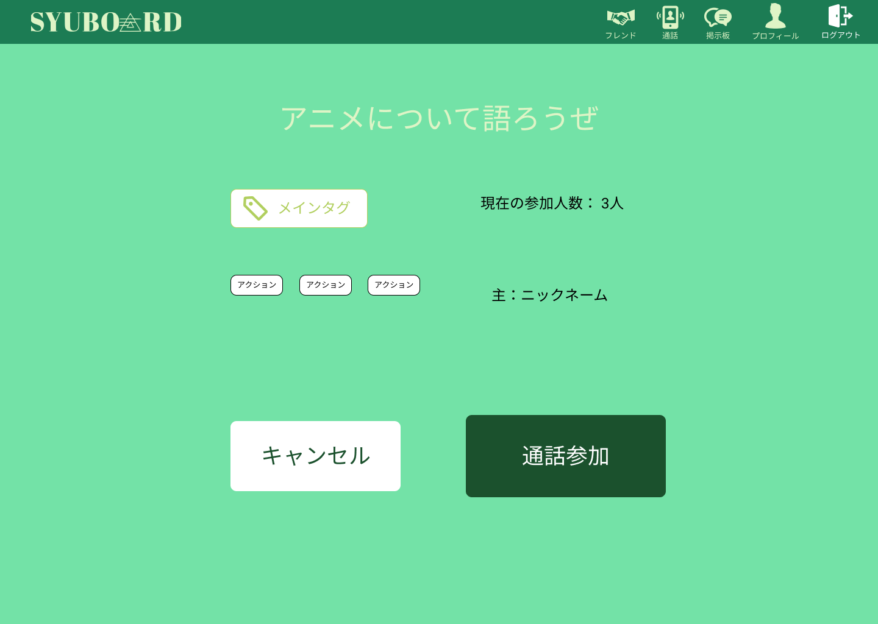
 |  |  |  |  |  |  |  |  |  |  |  |  |  | 1 | 通話内容の表示が行われるので
 |  |  |  |  |  |  |  |  |  |  |  |  |  |  | 通話内容を確認して参加する場合は
 |  |  |  |  |  |  |  |  |  |  |  |  |  |  | 通話参加ボタンを押す

 |  |  |  |  |  |  |  |  |  |  |  |  |  | 2 | 違う場合はキャンセルボタンを押して
 |  |  |  |  |  |  |  |  |  |  |  |  |  |  | キャンセルする

⑥
⑦

使用する部品
識別ID | ラベル |  | 入力／表示 | 部品の種類 |  | 表示桁数 | 入力桁数 | データ型 | 文字種 | 初期表示 | 設定元 |  | 設定先 |  | 説明
① | フレンド |  | - | アイコン（リンク） |  | - | - | - | - | - | - |  | - |  | フレンド表示画面に遷移する
② | 通話 |  | - | アイコン（リンク） |  | - | - | - | - | - | - |  | - |  | 通話画面に遷移する
③ | 掲示板 |  | - | アイコン（リンク） |  | - | - | - | - | - | - |  | - |  | 掲示板画面に遷移する
④ | プロフィール |  | - | アイコン（リンク） |  | - | - | - | - | - | - |  | - |  | プロフィール画面に遷移する
⑤ | ログアウト |  | - | アイコン（リンク） |  | - | - | - | - | - | - |  | - |  | ログアウト処理をする。
⑥ | キャンセル |  | - | ボタン |  | - | - | - | - | - | - |  | - |  | 通話表示画面に遷移する
⑦ | 通話開始 |  | - | ボタン |  | - | - | - | - | - | - |  | - |  | 通話画面に遷移する

(G6-1-1)グループ通話画面
画面レイアウト定義
共通情報 |  | システム名 | syuboard |  |  |  |  |  |  |  |  |  |  |  |  | 作成者 | 高橋幸暉
 |  | 工程名 | システム設計 |  |  |  |  |  |  |  |  |  |  |  |  | 作成日付 | 2021-10-21
①
 |  | ドキュメント名 | syuboardの画面設計 |  |  |  |  |  |  |  |  |  |  |  |  | バージョン | v1.0
書誌情報 |  | 書誌名 | グループ通話画面 |  |  |  |  |  |  |  |  |  |  |  |  | 更新者
 |  | 画面ID | G6-1-1 |  | 画面の名称 |  | グループ通話画面 |  |  |  |  |  |  |  |  | 更新日付
 |  | 概要 | グループで通話しているときの画面
レイアウト図 |  |  |  |  |  |  |  |  |  |  |  | 操作手順
①
②
③
④

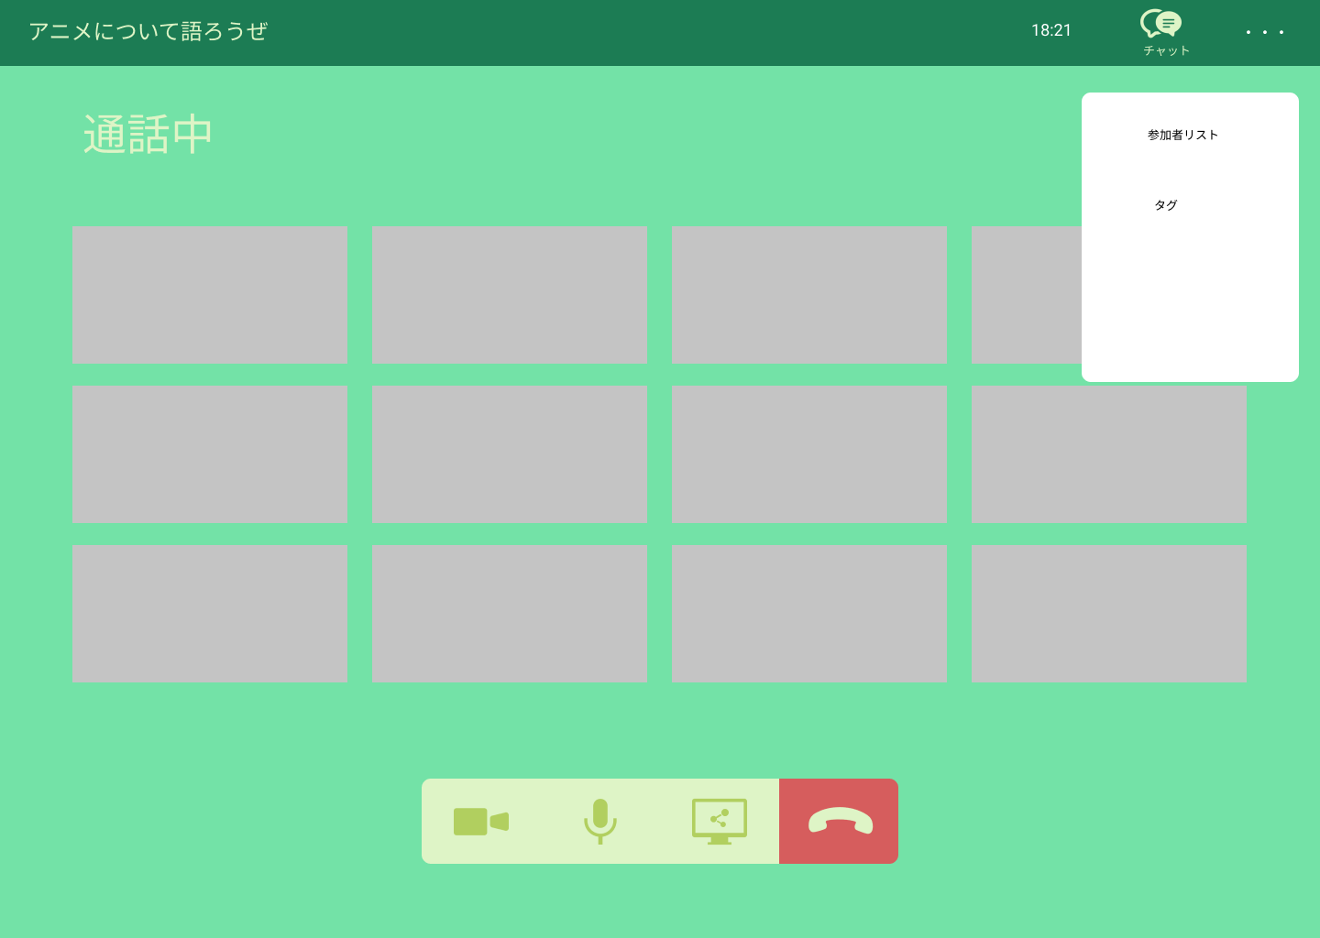
 |  |  |  |  |  |  |  |  |  |  |  |  |  | 1 | 通話できるまで待つ。
 |  |  |  |  |  |  |  |  |  |  |  |  |  |  | カメラ、マイク、画面共有それぞれを切り替える

 |  |  |  |  |  |  |  |  |  |  |  |  |  | 2 | 通話終了したいときは、通話終了する

 |  |  |  |  |  |  |  |  |  |  |  |  |  | 3 | ・・・を押してオプションを表示する

⑤
⑥
⑦
⑧

使用する部品
識別ID | ラベル |  | 入力／表示 | 部品の種類 |  | 表示桁数 | 入力桁数 | データ型 | 文字種 | 初期表示 | 設定元 |  | 設定先 |  | 説明
① | タイトル名 |  | - | アイコン（リンク） |  | - | - | - | - | - | - |  | - |  | 現在通話しているフレンドの名前を表示
② | 時間 |  | - | アイコン（リンク） |  | - | - | - | - | - | - |  | - |  | 現在の時間を表示
③ | チャットボタン |  | - | アイコン（リンク） |  | - | - | - | - | - | - |  | - |  | オプションを表示する
④ | オプション |  | - | アイコン（リンク） |  | - | - | - | - | - | - |  | - |  | カメラのON/OFFを切り替える
⑤ | カメラ |  | - | ボタン |  | - | - | - | - | - | - |  | - |  | マイクのON/OFFを切り替える
⑥ | マイク |  | - | ボタン |  | - | - | - | - | - | - |  | - |  | 画面共有のON/OFFを切り替える
⑦ | 画面共有 |  | - | ボタン |  | - | - | - | - | - | - |  | - |  | 画面共有を切り替える
⑧ | 通話終了 |  | - | ボタン |  | - | - | - | - | - | - |  | - |  | 通話を終了する

(G6-1-1)グループ通話画面（参加者表示）
画面レイアウト定義
共通情報 |  | システム名 | syuboard |  |  |  |  |  |  |  |  |  |  |  |  | 作成者 | 高橋幸暉
 |  | 工程名 | システム設計 |  |  |  |  |  |  |  |  |  |  |  |  | 作成日付 | 2021-10-21
①
 |  | ドキュメント名 | syuboardの画面設計 |  |  |  |  |  |  |  |  |  |  |  |  | バージョン | v1.0
書誌情報 |  | 書誌名 | グループ通話画面（参加者表示） |  |  |  |  |  |  |  |  |  |  |  |  | 更新者
 |  | 画面ID | G6-1-1 |  | 画面の名称 |  | グループ通話画面（参加者表示） |  |  |  |  |  |  |  |  | 更新日付
 |  | 概要 | 通話グループに入っている参加者を表示する画面
レイアウト図 |  |  |  |  |  |  |  |  |  |  |  | 操作手順
①
②
③
④

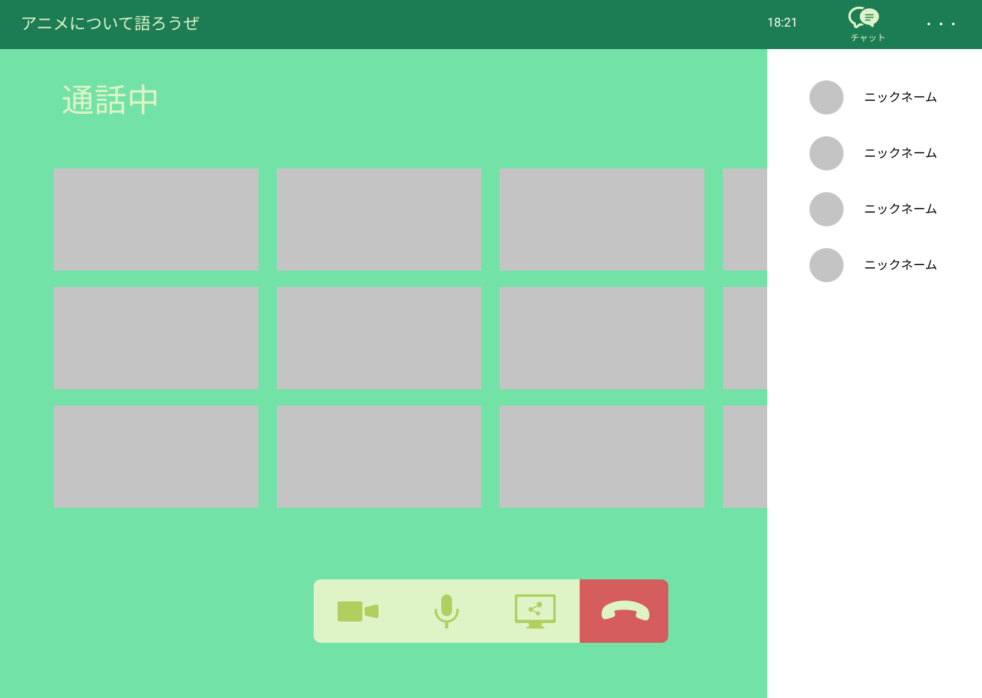
 |  |  |  |  |  |  |  |  |  |  |  |  |  | 1 | 右上の・・・のボタンを押して参加者表示を押して
 |  |  |  |  |  |  |  |  |  |  |  |  |  |  | 参加者を表示する

⑨

⑤
⑥
⑦
⑧

使用する部品
識別ID | ラベル |  | 入力／表示 | 部品の種類 |  | 表示桁数 | 入力桁数 | データ型 | 文字種 | 初期表示 | 設定元 |  | 設定先 |  | 説明
① | タイトル名 |  | - | アイコン（リンク） |  | - | - | - | - | - | - |  | - |  | 現在通話しているフレンドの名前を表示
② | 時間 |  | - | アイコン（リンク） |  | - | - | - | - | - | - |  | - |  | 現在の時間を表示
③ | チャットボタン |  | - | アイコン（リンク） |  | - | - | - | - | - | - |  | - |  | オプションを表示する
④ | オプション |  | - | アイコン（リンク） |  | - | - | - | - | - | - |  | - |  | カメラのON/OFFを切り替える
⑤ | カメラ |  | - | ボタン |  | - | - | - | - | - | - |  | - |  | マイクのON/OFFを切り替える
⑥ | マイク |  | - | ボタン |  | - | - | - | - | - | - |  | - |  | 画面共有のON/OFFを切り替える
⑦ | 画面共有 |  | - | ボタン |  | - | - | - | - | - | - |  | - |  | 画面共有を切り替える
⑧ | 通話終了 |  | - | ボタン |  | - | - | - | - | - | - |  | - |  | 通話を終了する
⑨ | 参加者表示 |  | - | リスト |  | - | - | - | - | - | - |  | - |  | 今通話している参加者を表示する

(G6-1-1)グループ通話画面（タグ）
画面レイアウト定義
共通情報 |  | システム名 | syuboard |  |  |  |  |  |  |  |  |  |  |  |  | 作成者 | 高橋幸暉
 |  | 工程名 | システム設計 |  |  |  |  |  |  |  |  |  |  |  |  | 作成日付 | 2021-10-21
①
 |  | ドキュメント名 | syuboardの画面設計 |  |  |  |  |  |  |  |  |  |  |  |  | バージョン | v1.0
書誌情報 |  | 書誌名 | グループ通話画面（タグ） |  |  |  |  |  |  |  |  |  |  |  |  | 更新者
 |  | 画面ID | G6-1-1 |  | 画面の名称 |  | グループ通話画面（タグ） |  |  |  |  |  |  |  |  | 更新日付
 |  | 概要 | 通話グループ内のタグを表示する画面
レイアウト図 |  |  |  |  |  |  |  |  |  |  |  | 操作手順
①
②
③
④

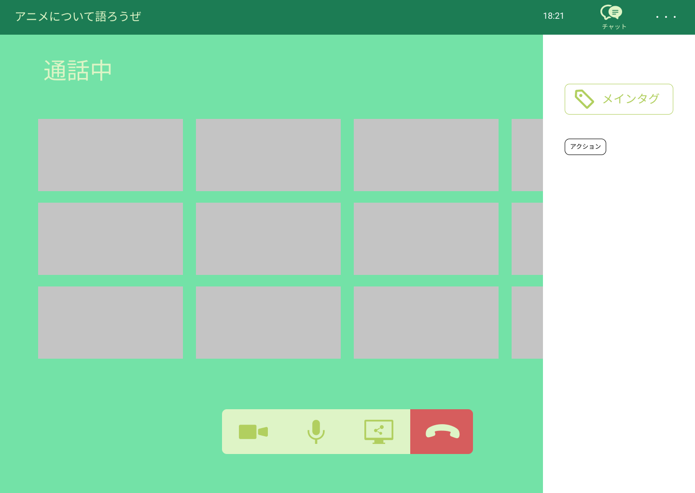
 |  |  |  |  |  |  |  |  |  |  |  |  |  | 1 | 右上の・・・を押してタグを押してメインと
 |  |  |  |  |  |  |  |  |  |  |  |  |  |  | サブタグを表示する

⑨

⑤
⑥
⑦
⑧

使用する部品
識別ID | ラベル |  | 入力／表示 | 部品の種類 |  | 表示桁数 | 入力桁数 | データ型 | 文字種 | 初期表示 | 設定元 |  | 設定先 |  | 説明
① | タイトル名 |  | - | アイコン（リンク） |  | - | - | - | - | - | - |  | - |  | 現在通話しているフレンドの名前を表示
② | 時間 |  | - | アイコン（リンク） |  | - | - | - | - | - | - |  | - |  | 現在の時間を表示
③ | チャットボタン |  | - | アイコン（リンク） |  | - | - | - | - | - | - |  | - |  | オプションを表示する
④ | オプション |  | - | アイコン（リンク） |  | - | - | - | - | - | - |  | - |  | カメラのON/OFFを切り替える
⑤ | カメラ |  | - | ボタン |  | - | - | - | - | - | - |  | - |  | マイクのON/OFFを切り替える
⑥ | マイク |  | - | ボタン |  | - | - | - | - | - | - |  | - |  | 画面共有のON/OFFを切り替える
⑦ | 画面共有 |  | - | ボタン |  | - | - | - | - | - | - |  | - |  | 画面共有を切り替える
⑧ | 通話終了 |  | - | ボタン |  | - | - | - | - | - | - |  | - |  | 通話を終了する
⑨ | タグ表示 |  | - | テキスト |  | - | - | - | - | - | - |  | - |  | タグを表示する

(G6-1-1)グループ通話画面（チャット）
画面レイアウト定義
共通情報 |  | システム名 | syuboard |  |  |  |  |  |  |  |  |  |  |  |  | 作成者 | 高橋幸暉
 |  | 工程名 | システム設計 |  |  |  |  |  |  |  |  |  |  |  |  | 作成日付 | 2021-10-21
①
 |  | ドキュメント名 | syuboardの画面設計 |  |  |  |  |  |  |  |  |  |  |  |  | バージョン | v1.0
書誌情報 |  | 書誌名 | グループ通話画面（チャット） |  |  |  |  |  |  |  |  |  |  |  |  | 更新者
 |  | 画面ID | G6-1-1 |  | 画面の名称 |  | グループ通話画面（チャット） |  |  |  |  |  |  |  |  | 更新日付
 |  | 概要 | 通話グループ内のチャットを表示する画面
レイアウト図 |  |  |  |  |  |  |  |  |  |  |  | 操作手順
①
②
③
④

 |  |  |  |  |  |  |  |  |  |  |  |  |  | 1 | 右上にあるチャットボタンを押す
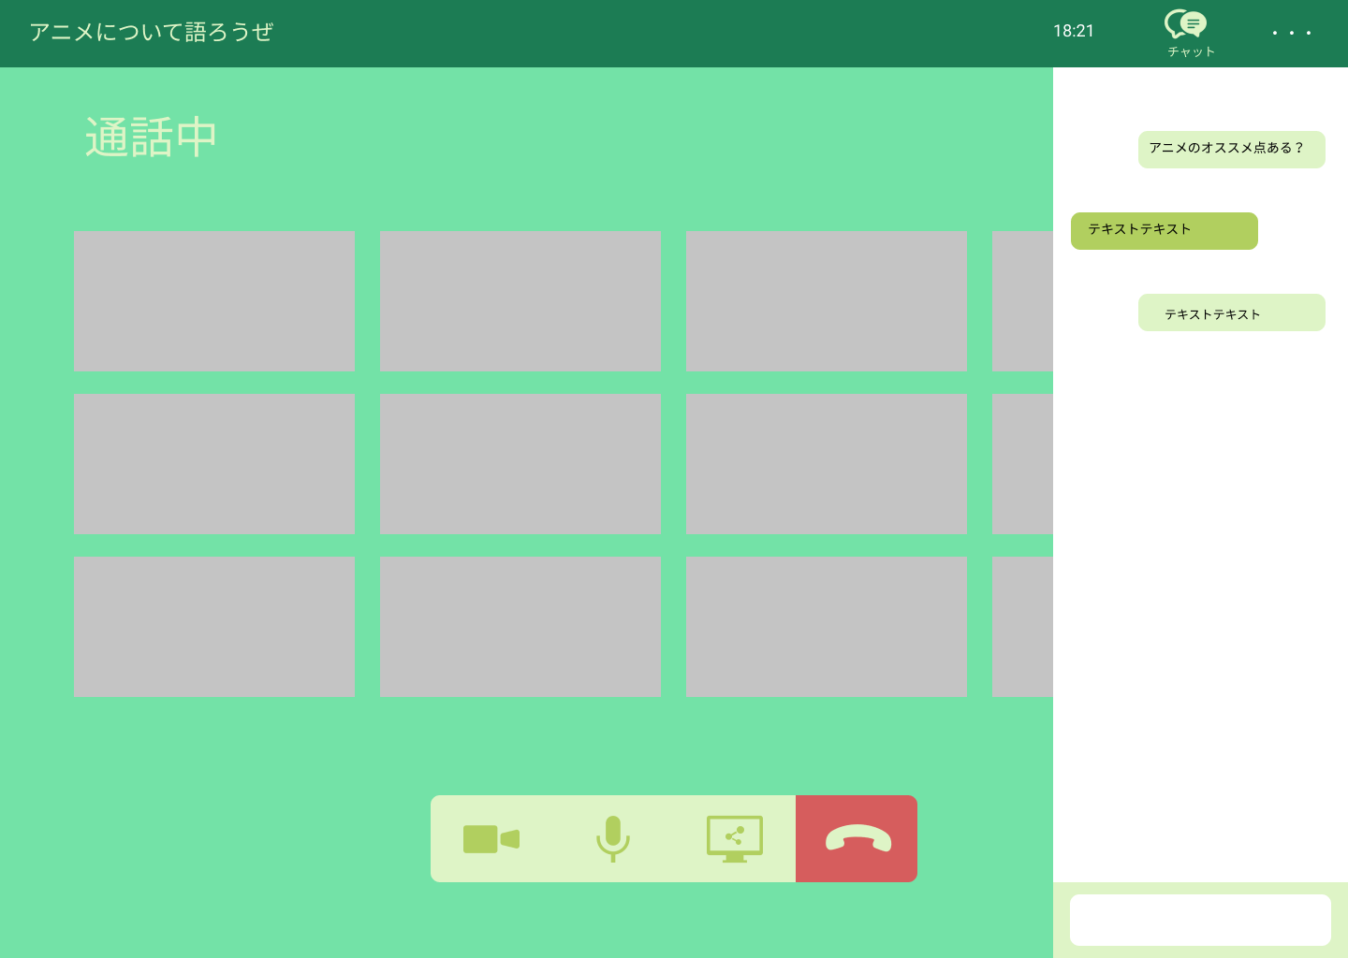
⑨
 |  |  |  |  |  |  |  |  |  |  |  |  |  | 2 | 右側にチャットの画面を映るので、
 |  |  |  |  |  |  |  |  |  |  |  |  |  |  | チャットを入力する

⑩

⑪

⑤
⑥
⑦
⑧

使用する部品
識別ID | ラベル |  | 入力／表示 | 部品の種類 |  | 表示桁数 | 入力桁数 | データ型 | 文字種 | 初期表示 | 設定元 |  | 設定先 |  | 説明
① | タイトル名 |  | - | アイコン（リンク） |  | - | - | - | - | - | - |  | - |  | 現在通話しているフレンドの名前を表示
② | 時間 |  | - | アイコン（リンク） |  | - | - | - | - | - | - |  | - |  | 現在の時間を表示
③ | チャットボタン |  | - | アイコン（リンク） |  | - | - | - | - | - | - |  | - |  | オプションを表示する
④ | オプション |  | - | アイコン（リンク） |  | - | - | - | - | - | - |  | - |  | カメラのON/OFFを切り替える
⑤ | カメラ |  | - | ボタン |  | - | - | - | - | - | - |  | - |  | マイクのON/OFFを切り替える
⑥ | マイク |  | - | ボタン |  | - | - | - | - | - | - |  | - |  | 画面共有のON/OFFを切り替える
⑦ | 画面共有 |  | - | ボタン |  | - | - | - | - | - | - |  | - |  | 画面共有を切り替える
⑧ | 通話終了 |  | - | ボタン |  | - | - | - | - | - | - |  | - |  | 通話を終了する
⑨ | 吹き出し（相手側） |  | 表示 | テキスト |  | 100 | - | 文字列 | - | - | - |  | - |  | 相手側の話している事を表示する
⑩ | 吹き出し（自分側） |  | 表示 | テキスト |  | 100 | - | 文字列 | - | - | - |  | - |  | 自分側の話している事を表示する
⑪ | テキストボックス |  | 入力 | テキストボックス |  | - | 100 | 文字列 | - | - | - |  | - |  | タグを表示する

(G6-1-1)グループ通話作成画面（
画面レイアウト定義
共通情報 |  | システム名 | syuboard |  |  |  |  |  |  |  |  |  |  |  |  | 作成者 | 高橋幸暉
 |  | 工程名 | システム設計 |  |  |  |  |  |  |  |  |  |  |  |  | 作成日付 | 2021-10-21
①
 |  | ドキュメント名 | syuboardの画面設計 |  |  |  |  |  |  |  |  |  |  |  |  | バージョン | v1.0
書誌情報 |  | 書誌名 | グループ通話作成画面 |  |  |  |  |  |  |  |  |  |  |  |  | 更新者
 |  | 画面ID | G6-1-1 |  | 画面の名称 |  | グループ通話作成画面 |  |  |  |  |  |  |  |  | 更新日付
 |  | 概要 | 通話グループを作成する画面
①
③
④
⑤
レイアウト図 |  |  |  |  |  |  |  |  |  |  |  | 操作手順
②

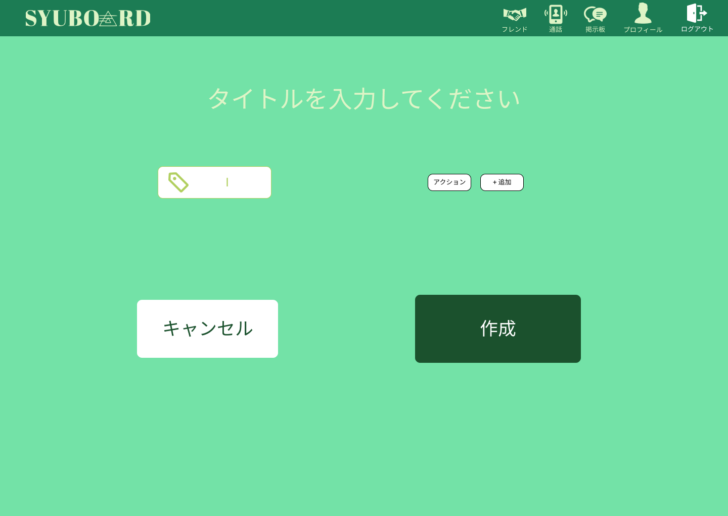
 |  |  |  |  |  |  |  |  |  |  |  |  |  | 1 | 通話グループのタイトルや、
 |  |  |  |  |  |  |  |  |  |  |  |  |  |  | メインタグ、サブタグを設定する
⑥
 |  |  |  |  |  |  |  |  |  |  |  |  |  | 2 | 通話グループ作成をキャンセルする場合
 |  |  |  |  |  |  |  |  |  |  |  |  |  |  | キャンセルボタンを押す
⑦
⑨
 |  |  |  |  |  |  |  |  |  |  |  |  |  | 3 | 作成ボタンを押してグループを作成する
⑧

⑩
⑪

使用する部品
識別ID | ラベル |  | 入力／表示 | 部品の種類 |  | 表示桁数 | 入力桁数 | データ型 | 文字種 | 初期表示 | 設定元 |  | 設定先 |  | 説明
① | フレンド |  | - | アイコン（リンク） |  | - | - | - | - | - | - |  | - |  | フレンド表示画面に遷移する
② | 通話 |  | - | アイコン（リンク） |  | - | - | - | - | - | - |  | - |  | 通話画面に遷移する
③ | 掲示板 |  | - | アイコン（リンク） |  | - | - | - | - | - | - |  | - |  | 掲示板画面に遷移する
④ | プロフィール |  | - | アイコン（リンク） |  | - | - | - | - | - | - |  | - |  | プロフィール画面に遷移する
⑤ | ログアウト |  | - | アイコン（リンク） |  | - | - | - | - | - | - |  | - |  | ログアウト処理をする。
⑥ | タイトル入力 |  | - | テキストボックス |  | - | - | - | - | - | - |  | - |  | 通話グループのタイトルを入力する
⑦ | メインタグ入力 |  | 入力 | テキストボックス |  | - | - | - | - | - | - |  | - |  | メインタグを設定する
⑧ | サブタグ |  | 表示 | テキスト |  | - | - | - | - | - | - |  | - |  | 追加したサブタグが表示される
⑨ | サブタグ入力 |  | 入力 | テキストボックス |  | 100 | - | 文字列 | - | - | - |  | - |  | サブタグの入力をする
⑩ | キャンセルボタン |  | - | ボタン |  | 100 | - | 文字列 | - | - | - |  | - |  | 通話表示画面に遷移する
⑪ | 作成ボタン |  | - | ボタン |  | - | 100 | 文字列 | - | - | - |  | - |  | 通話表示画面に遷移する

